Folha1
APLICATIVO PARA CÁLCULO DO COEFICIENTE Cca

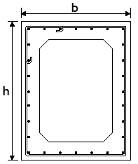

 | CARACTERÍSTICAS GEOMÉTRICAS

 | Altura da secção | h = | 0.6 | [m] | hlb = | 1

 | Base da secção | b = | 0.6 | [m]

 | Comprimento da viga | l = | 5.90 | [m]

 | CARACTERISTICAS MECÂNICAS

 | Armaduras
 | Área de armadura longitudinal | Asl = | 0.0018 | [m2] | ρl = | 0.005

 | Área de armadura transversal | Ast = | 7.60E-05 | [m2] | ρt = | 0.0050666666667

 | Espaçamento da armadura transversal | s = | 0.1 | [m] | ρtotal = | 1.007 | [%]

 | Betão
 | Classe de resistência do betão à compressão | fc = | 70 | [MPa]

 | CONFINAMENTO AXIAL

 |  | k = | 50000 | [kN/m]

 | COEFICIENTE DE CONFINAMENTO AXIAL

 |  | Cca = | 1.3100267719

 | MOMENTO TORSOR RESISTENTE SEM CONFINAMENTO

 |  | Tr,máx = | 1086.29 | kN.m

 | MOMENTO TORSOR RESISTENTE EFETIVO

 |  | Tmáx,ca = | 1423.07 | kN.m

